Sheet1


提 案 書

ふわふわおそうじてぶくろ |  | 参考上代 | ¥260 | 販売価格
 |  | （税別） |  | （税別）
【JAN】 | 4562121885929
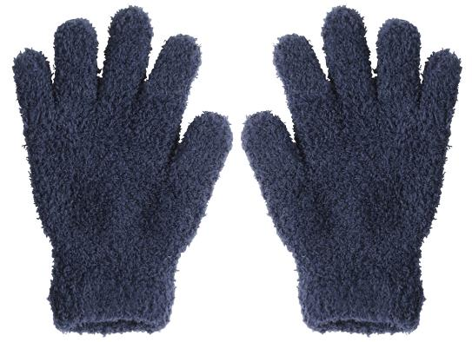 |  |  | 【商品番号】 7000 【本体サイズ】 約180×130×23㎜・17g 【パッケージサイズ】 140x210x35㎜・35g 【個装形態】 ポリ袋入 【色・柄】 グレー 【材質】 ポリエステル100％・ゴム 【入数】 300 【生産国】 中国

